Dashboard
Veille et suivi de la performance de la réponse aux crises alimentaires Tableau de bord |  |  |  |  |  |  |  |  |  |  |  |  |  |  |  | Mise à jour: |  | 30-Apr-23

Information générale |  | Pays |  |  |  |  |  | Région |  |  |  |  | Département

 |  | Population totale |  |  |  |  |  | # pers en crise |  |  |  |  | # pers sous tension

Performance globale de la réponse |  |  |  |  |  |  |  |  |  |  |  |  |  |  |  |  |  |  | 36%
Proportion de zones satisfaisant les critères
Full capcity training | 44% | 110%
Adequate contract staff provision | 61% | 110%
Adequate physical resources | 39% | 110%
Availbility of MFI and PaSACCO | 72% | 110%
% de bénéficiaires satisfaisant les critères
Full capcity training | 44% | 110%
Adequate contract staff provision | 61% | 110%
Adequate physical resources | 39% | 110%
Availbility of MFI and PaSACCO | 72% | 110%
Indice de performance de la réponse
 |  | Pointer
 | 10 | 5
 | 10 | 0.1
 | 10 | 22.9
 | 10
 | 10
 | 10
 | 10
 | 10
 | 10
 | 10
 | 100

% bénéficiaires ayant reçu une réponse à temps
Réponse à temps
Paquet de réponse adéquat
Couverture de la réponse
lien à une solution durable

Commentaire général

Performance de la réponse aux crises alimentaires

Indicateur de processus |  |  |  |  |  |  |  |  | Indicateur d'impact

Couverture |  | Gap / pers CH 3-5 |  |  |  | 60% | 60% |  | Variation zones avec une détérioration SAN (%) |  |  |  |  |  |  |  |  | 25% | 25%

 |  | Evolution (2020 -2024) |  |  |  | -10% | -10% |  | % de zones dont les personnes en crise bénéficient d'un soutien structurel |  |  |  |  |  |  |  |  | 60% | 60%

Budget |  | Total Budget (Md Cfa) |  |  |  | xxxxx |  |  | % et variation # de personnes avec une consommation alimentaire inadéquate (2020 - 2024) |  |  |  |  |  |  |  |  |  | 80%

 |  | % Total Budget mobilisé |  |  |  | 0.7 | 70% |  | Variation # de personnes en crise alimentaire (%) |  |  |  |  |  |  |  |  | 80% | 80%

Zone passant de sous pression à phase minimale
Zone passant de crise à sous pression
Zone passant de sous pression à crise
Zone passant de la phase minimale à sous pression
Paquet adéquat et période de la réponse |  | % Bénéf avec un paquet adéquat (=> 90% val.) |  |  |  | 10% | 10%

 |  | % Bénéf ayant reçu selon le délai précrit |  |  |  | 30% | 30%

 |  | % Bénéf avec un paquet adéquat reçu après le délai prescrit |  |  |  | 60% | 60%

< 50% | 40%
[50%, 75%[ | 30%
[75%, 90%[ | 20%
=> 90% | 10%

Période Préconisée (PP) | 20%
[PP, + 6 mois[ | 45%
> + 6 mois après PP | 35%

 |  |  |  |  |  |  |  |  | Commentaire

Cartographie des projets, synergie, coordination

Secteur |  |  | # projets |  | # Bénéficiaires |  |  |  |  | Budget |  |  | # projets en zones en phase CH 3-5 |  |  | 22

Total

Agriculture
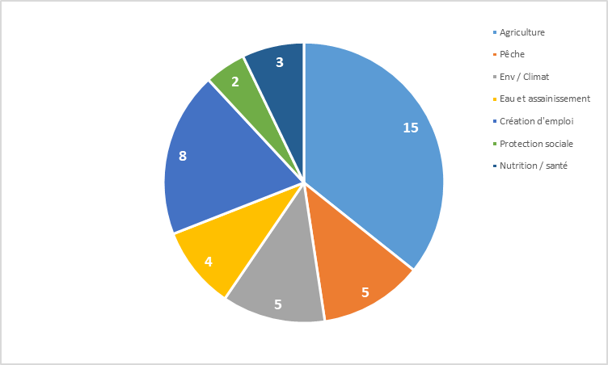
Pêche

Environnement / Climat

Eau et assainissement

Création d'emploi

Protection sociale

Nutrition / santé

Paix / protection

Zone avec un niveau d'investissement très faible
Zone avec un niveau d'investissement faible
Zone avec un niveau d'investissement adéquat
Commentaire

Soutien effectif des interventions et projets en cours (Etat et projet ayant appuyé la réponse)

Zone admin (N+1) | Intervention / Projet ayant contribué |  |  | # pers CH 3-5 (x1000) appuyé |  |  |  |  | Type de bénéficiaires |  | Paquet reçu | Période de réception |  |  | Ecart / paquet recommandé | Ecart / délai |  | Observation

Feuille de route

Activité |  |  |  |  |  |  |  |  |  |  | Période |  |  | Responsable |  |  | Zone(s) concernée(s)

